スクール
アットビジネスセンター |  |  |  | 【新大阪】 | レイアウトオーダーシート |  |  |  | ご依頼日

 |  |  |  |  |  |  |  |  |  | 月 | 日 |  | 送信

 | 【お客様情報】 |  |  |  |  | 【ご希望変更後レイアウト】
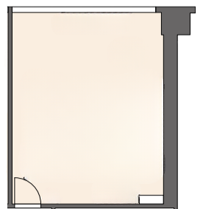
 | 法人団体名：

 | ご利用日： | 月 | 日

 | 使用備品：

 | 看板名：

 | 604号室 基本レイアウト 26㎡(スクール18席)

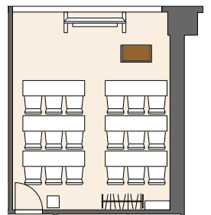

 |  |  |  |  |  |  | 有線LANケーブル | 電源 |  |  |  | ※余った机・イスは室内に置かせて頂きます

※レイアウト変更は有料サービスです。ご利用の５営業日前までに右記までメールにてオーダーシートを送信してください。【 aors-toiawase@hatchwork.co.jp 】

